Relatório Fotográfico
 |  | CHECKLIST DE ENTREGA DE OBRA

EDITAL DE CONCESSÃO: | nº 069/96 |  |  | OBJETO DO CONTRATO: | BR-116/RS, entre Camaquã (km 400,500) à Jaguarão (km 661) e BR-392/RS, km 0 (Rio Grande) ao km 199,700 (Santana da Boa Vista)
OBRA PER: | Projeto de Recuperação Emergencial da Ponte sobre o Saco da Mangueira, localizada no km 2+488 da BR-392/RS. |  |  | ANO: | 27
DATA DO RELATÓRIO : | 2025-01-30 |  |  | DATA DE CONCLUSÃO DA OBRA: | 2018-11-26

TIPO DE OBRA

 | Vias Marginais |  | OAE |  |  | Acessos |  | Interseções
1. Serviços Preliminares
1.1 | Serviços Iniciais
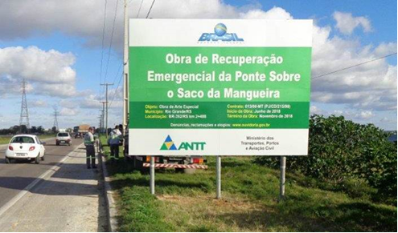 |  | 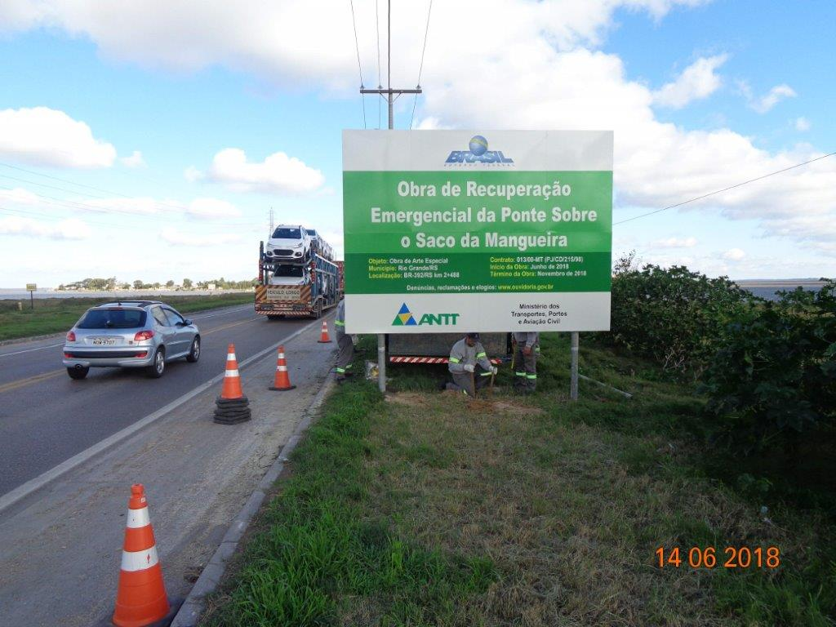 |  | 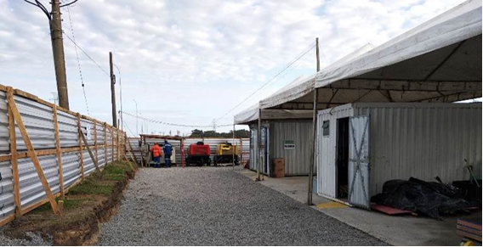 |  |  | 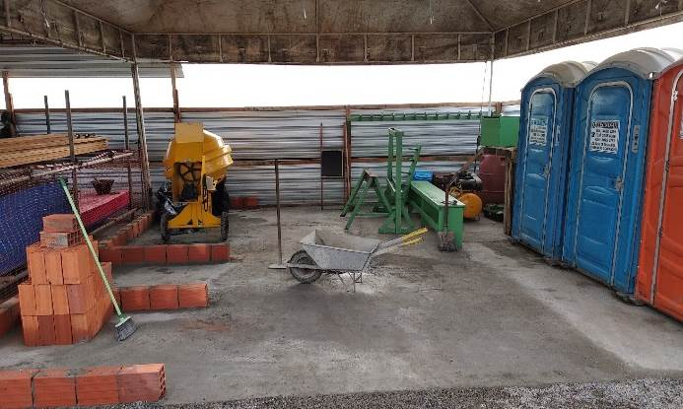
Placa informativa de obra |  | Placa informativa de obra |  | Canteiros de obras |  |  | Canteiro de obras
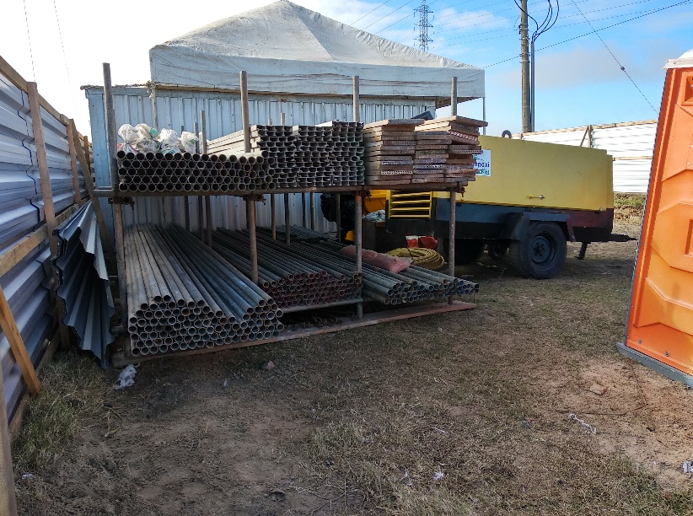 |  | 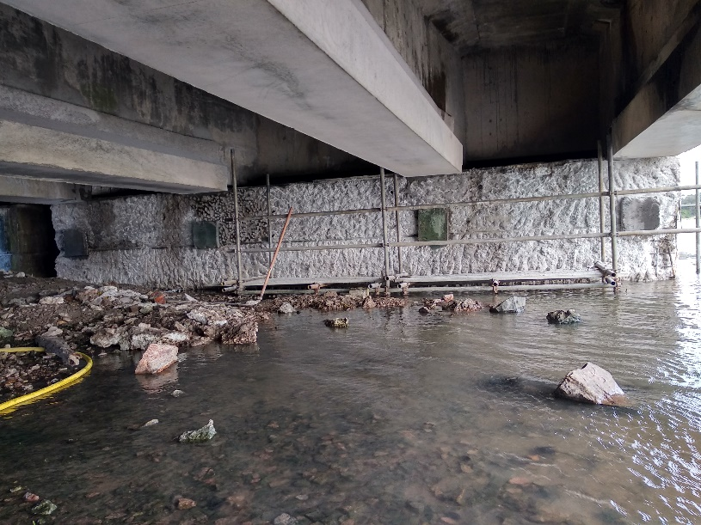 |  | 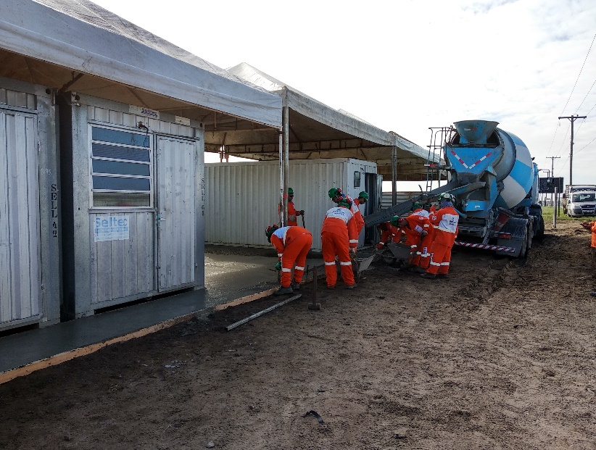 |  |  | 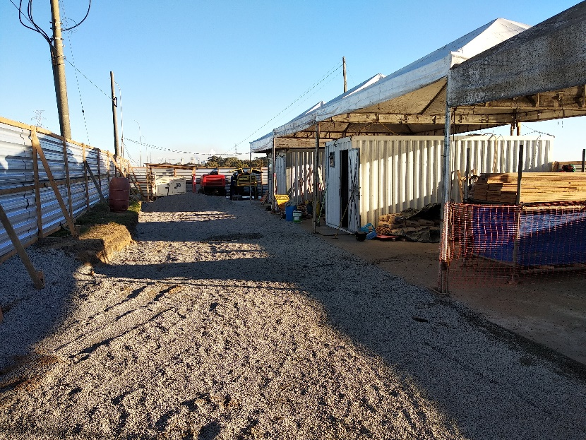
Canteiros de obras |  | Instalação de plataforma |  | Canteiros de obras |  |  | Canteiros de obras
2. Mesoestrutura/Superestrutura
2.1 | Mesoestrutura/Superestrutura
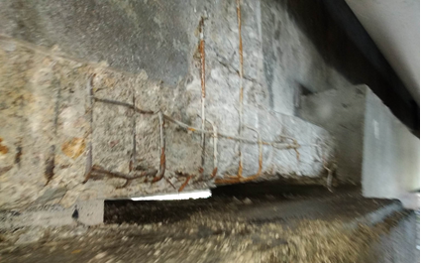 |  | 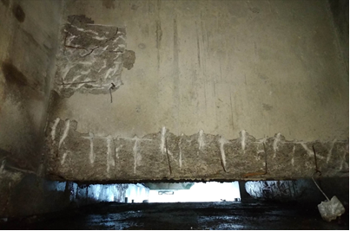 |  | 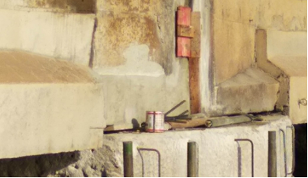 |  |  | 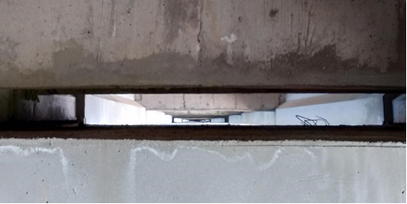
Apicoamento em base de longarina |  | Apicoamento em transversina |  | Recuperação em base longarina |  |  | Recuperação em transversina
 |  | 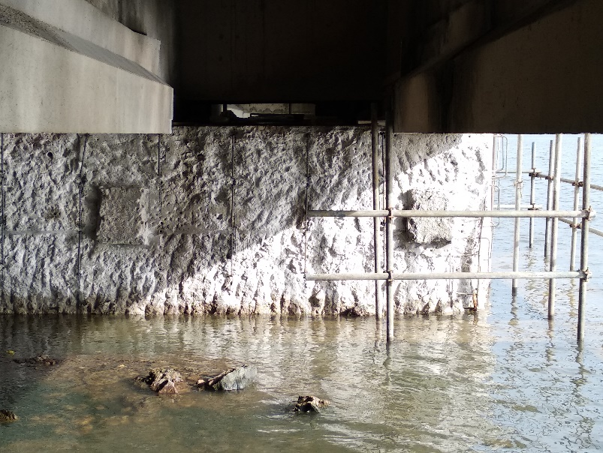 |  |  |  |  | 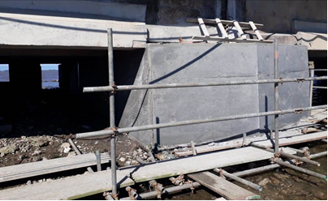
Recuperação de bloco fundação - Aplicação armadura |  | Apicoamento de blocos |  | Instalação de formas |  |  | Bloco desformado
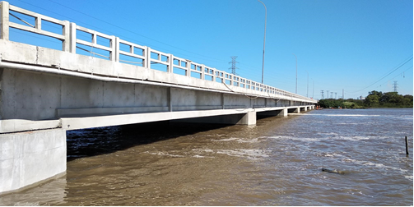 |  | 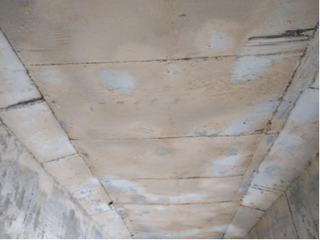 |  |  |  |  | 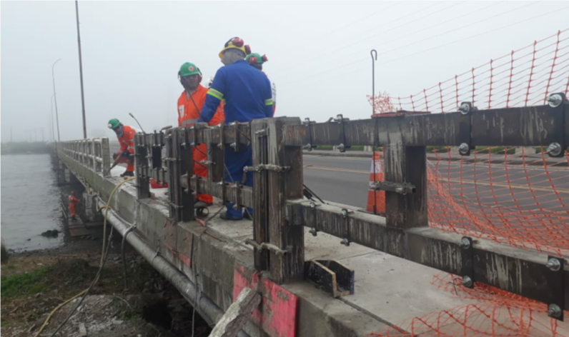
Recuperação dos blocos concluídas |  | Impermeabilização do tabuleiro |  | Implantação de Guarda-corpos - Formas metálicas e armadura |  |  | Implantação de Guarda-corpos - Formas metálicas
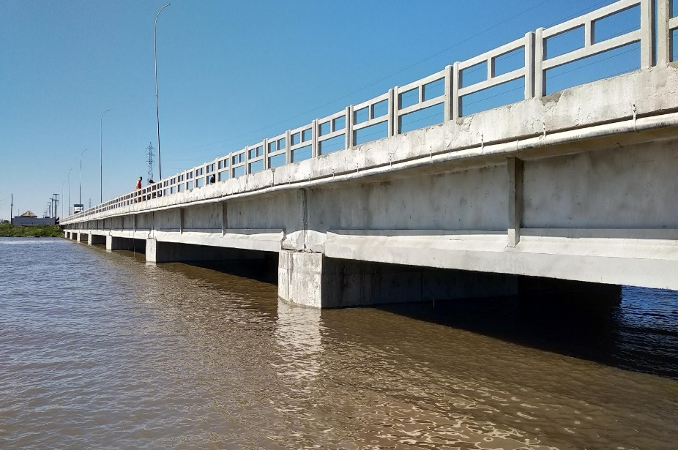 |  |  |  |  |  |  | 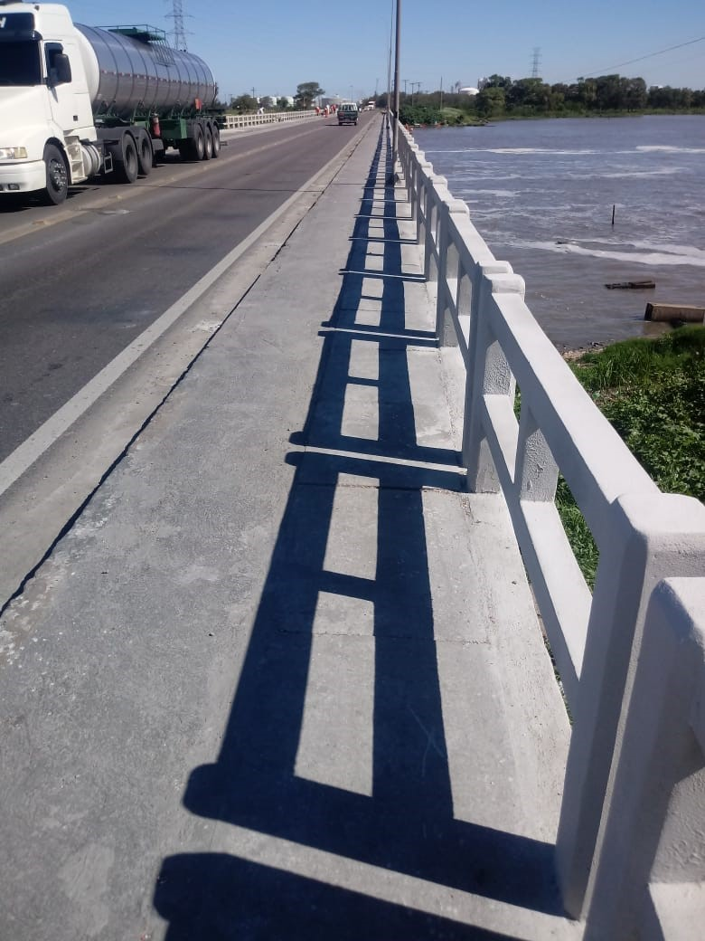
Implantação de guarda corpo |  | Lajota do passeio - Formas para concretagem |  | Concretagem de pré-moldado das lajotas do passeio |  |  | Lajotas do passeio
3. Outros
3.1 | Drenagem e Acabamentos
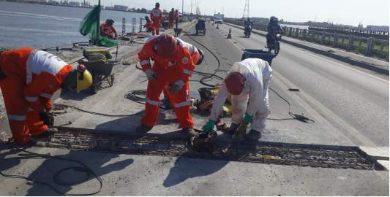
Substituição de juntas de dilatação |  | Substituição de juntas de dilatação |  | Implantação de buzinotes
OBSERVAÇÕES:

LEGENDA DE STATUS: C: Conforme; NC: Não Conforme; NA: Não Aplicável; SIGLAS: PER: Plano de Exploração da Rodovia

